自己点検・評価の前に
持続可能な総合型地域スポーツクラブの推進に向けた取組の指針と評価指標 （自己点検・評価を行う際の留意事項）

今後、総合型クラブは、「質的な充実」も重視するとともに、持続可能な「社会的な仕組み」として定着させる取組が必要です。

日本体育協会は、各種調査によって得られた根拠（エビデンス）をもとに、「指針」と、指針に到達するための「評価指標」を策定しました。

【指針】
総合型クラブが継続的・安定的に活動するために必要な要因・条件を明らかにしたもの。
【評価指標】
定期的な自己点検・評価により、適切な現状把握を行うとともに、次へのステップに向けた取組の道筋となるもの。

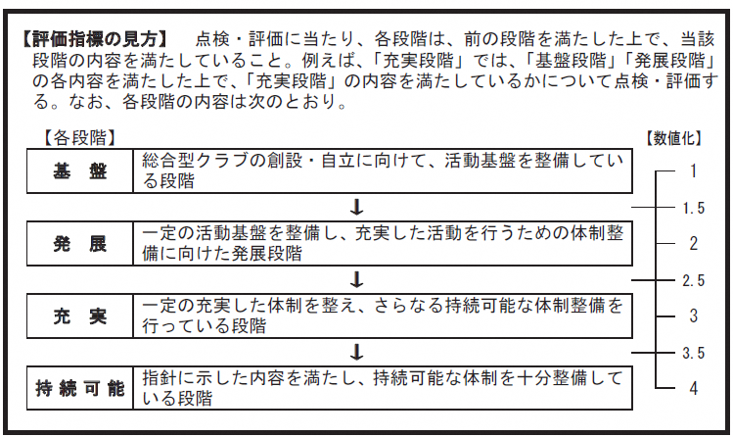

■上記「評価指標の見方」を参考にして、隣のシートで自己点検・評価をスタートしましょう。 自身のクラブの現状が各項目の4段階のどこにあるかを確認し、シート右側の評価欄に点数を 入力してください。 ■すべての項目の評価欄に数値を入力すると、自動的に3枚目のシートにレーダーチャートが 作成されます。

レーダーチャート
 | クラブ名 | 0

総合型クラブの自己点検・評価の結果（7項目）

 |  |  | 点検・評価項目 | 平均値
■結果を踏まえて、自身のクラブの取組へ反映しましょう。 ■定期的に自己点検・評価を繰り返すことで、持続可能段階を目指しましょう。 |  |  |  | 1年目 | 2年目 | 3年目 | 4年目 | 5年目
 |  |  | ①活動基盤の整備 | #DIV/0! | #DIV/0! | #DIV/0! | #DIV/0! | #DIV/0!
 |  |  | ②連携体制の確立 | #DIV/0! | #DIV/0! | #DIV/0! | #DIV/0! | #DIV/0!
 |  |  | ③理念の共有 | #DIV/0! | #DIV/0! | #DIV/0! | #DIV/0! | #DIV/0!
 |  |  | ④自発的（ボランタリー）組織特性 | #DIV/0! | #DIV/0! | #DIV/0! | #DIV/0! | #DIV/0!
 |  |  | ⑤日常生活圏 | #DIV/0! | #DIV/0! | #DIV/0! | #DIV/0! | #DIV/0!
 |  |  | ⑥事業の多様性 | #DIV/0! | #DIV/0! | #DIV/0! | #DIV/0! | #DIV/0!
 |  |  | ⑦クラブライフの定着 | #DIV/0! | #DIV/0! | #DIV/0! | #DIV/0! | #DIV/0!

